CU_01
CASOS DE USO
ID Caso de uso | CU-01
Nombre | Acceso de usuarios
Precondición | El usuario debe tener una cuenta creada y válida por el sitema, que incluya un nombre de usuario y una contraseña únicos. Además, cuando el usuario intente acceder al sistema, deberá proporcionar sus credenciales de inicio de sesión (nombre de usuario y contraseña) para autenticarse y verificar que está autorizado para acceder al sistema.
Postcondición | El usuario tendra acceso a las funciones del sistema de punto de venta que le corresponden según su rol y nivel de autorización. Esto podría incluir, por ejemplo, la capacidad de agregar y modificar productos, procesar pagos, etc.
Autor | Administrador | Fecha | 2023-02-06

Proposito
Permitir que los usuarios realicen consultas y gestionen la información del sistema de manera segura y eficiente, así como proporcionar una forma de rastrear y auditar las acciones realizadas por los usuarios en el sistema.

Flujos alternativos y excepciones

Curso normal
1. El usuario intenta acceder al sistema de punto de venta a través de un dispositivo (por ejemplo, una computadora o una laptop). 2. El sistema solicita al usuario que proporcione sus credenciales de inicio de sesión (nombre de usuario y contraseña) para autenticarse. 3. El usuario ingresa sus credenciales de inicio de sesión en el sistema. 4. El sistema valida las credenciales del usuario para asegurarse de que sean correctas y que el usuario esté autorizado para acceder al sistema. 5. Si las credenciales son válidas, el usuario es autenticado y se le otorga acceso al sistema de acuerdo a su nivel de autorización y rol. 6. El usuario puede realizar las acciones necesarias en el sistema de punto de venta, como agregar y modificar productos, procesar pagos y generar informes. 7. Cuando el usuario ha terminado de trabajar en el sistema, puede cerrar sesión en el sistema para finalizar su sesión de trabajo.

Curso alterno
5a. Si el usuario proporciona credenciales incorrectas al sistema, se le deniega el acceso y se le pide que ingrese credenciales válidas. 5b. Si el usuario no proporciona todas las credenciales que se le piden, se le deniega el acceso y se le pide que ingrese todas las credenciales. 2a. Si el usuario ha olvidado su contraseña, el sistema muestra un mensaje con los pasos para restablecer la del usuario para evitar posibles ataques o intrusiones. 7a. Si el usuario se olvida de cerrar sesión y cierra la aplicación el sistema cerrara automaticamente la sesión del usuario. Es importante recalcar que si se llega a cerrar la aplicación durante todos los pasos anteriores la aplicación solo se cerrara y se eliminaran todos los datos que se hayan ingresado.

Otros datos

importancia | Alta
Urgencia | Alta

Comentarios
Los usuarios solo podran cambiar su usuario o contraseña si y solo si el adminstrador lo permita.

Diagrama de caso de uso |  |  |  | Diagrama de secuencia
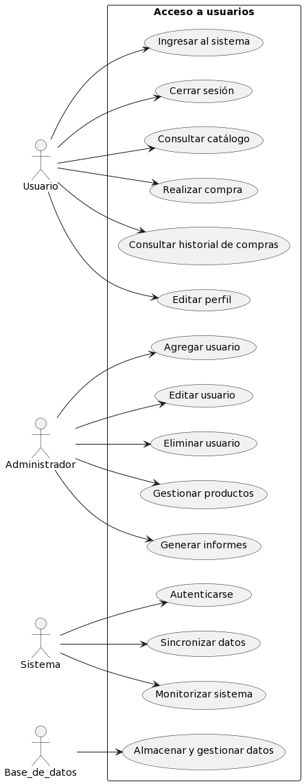 |  |  |  | 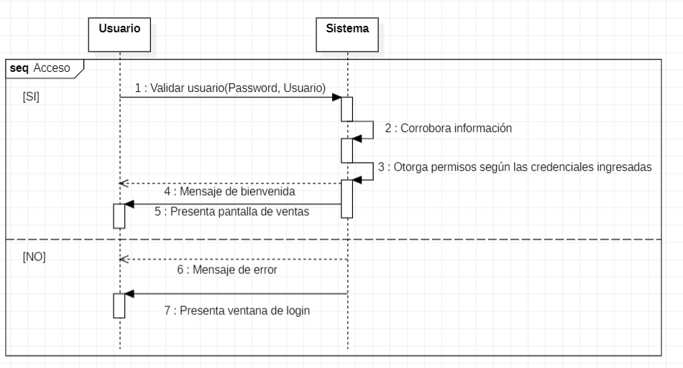

Pantalla
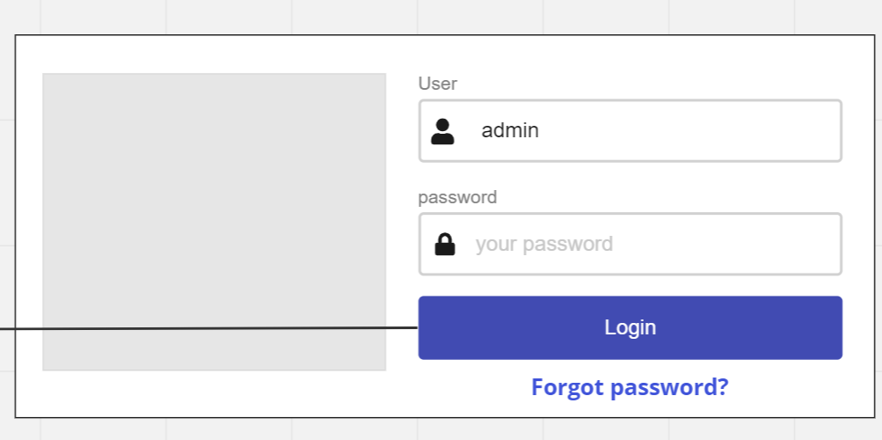

Cuando la aplicación se inicie el sistema mostrar la siguiente pantalla en la cual se deberá ingresar el usuario y una contraseña, si el usuario no esta dado de alta tendra que contactar con un administrador para registrarse, cuando se de al bóton se mostrara la pantalla inicial.

CU_02
 | CASOS DE USO
 | ID Caso de uso | CU-02
 | Nombre | Registro de usuarios
 | Precondición | El usuario que desea registrarse debe proporcionar información de contacto y una contraseña válida para poder crear una cuenta.
 | Postcondición | El usuario haya tendrá acceso a las funcionalidades correspondientes en el sistema de punto de venta.
 | Autor | Administrador | Fecha | 2023-02-06

 | Proposito
 | El propósito del registro de usuarios en un sistema de punto de venta es brindar a los usuarios una forma conveniente de acceder a las funcionalidades y servicios del negocio, mientras que también permite al negocio recopilar información valiosa de los usuarios para mejorar su servicio.

 | Flujos alternativos y excepciones

 | Curso normal
 | Para poder crear un usuario se deberá de: Paso 1: El usuario deberá de solicitar a un adminstrador o a un usuario con la capasidad de registrar el registro. Paso 2: El administrador deberá evaluar la solicitud. Paso 3: El administrador deberá ingresar al sistema con su perfil para poder dar de alta al usuario. Paso 4: El administrador deberá de estar en la pestaña de crear usuario nuevo. Paso 5: El administrador deberá de pedir la información necesaria al usuario que se quiere dar de alta. Paso 6: El administrador deberá de introducir la información proporcionada al sistema. Paso 7: El administrador configurara los privilegios que el usuario tendra. Paso 8: El administrador deberá de seleccionar la casilla de crear. Paso 9: El sistema mostrara un mensaje mencionando que se ha creado un usuario exitosamente.

 | Curso alterno
 | 2a. El administrador rechazara la solicitud. 3a. Si el adminsitrador no ingresa con su perfil de administrador NO podra crear usuarios. 5a. Si la información proporcionada no es la que se le solicito, NO se podra registrar el usuario. 5b. Si la información proporcionada ya se encuentra dentro del sistema no se podra crear el usuario. 9a. Si hay información faltante u ocurrio un error al momento de crear un usuario se mostrara un mensaje avisando que no se creo el usuario. Si el usuario se sale de la pestaña de crear usuario el sistema desechara toda la información proporcionada

 | Otros datos

 | importancia | Alta
 | Urgencia | Alta

 | Comentarios
 | El registro de usuarios solo podrá ser efectuado por un administrador

 | Diagrama de caso de uso |  |  |  | Diagrama de componentes
 | 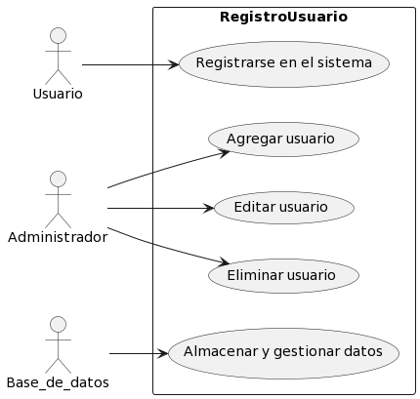 |  |  |  | 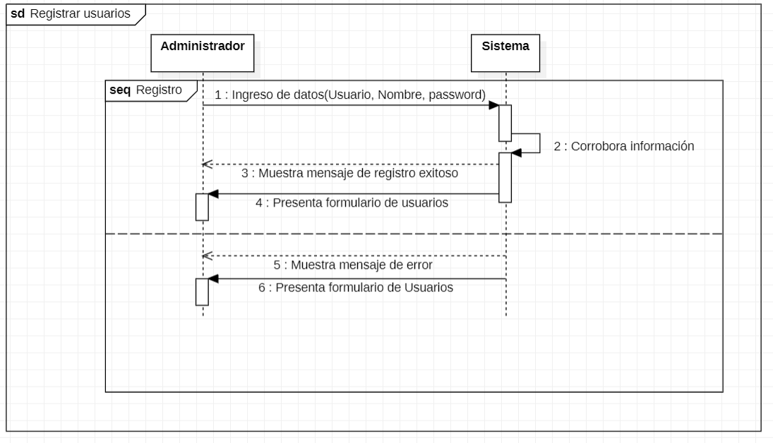

 | Pantalla
 | 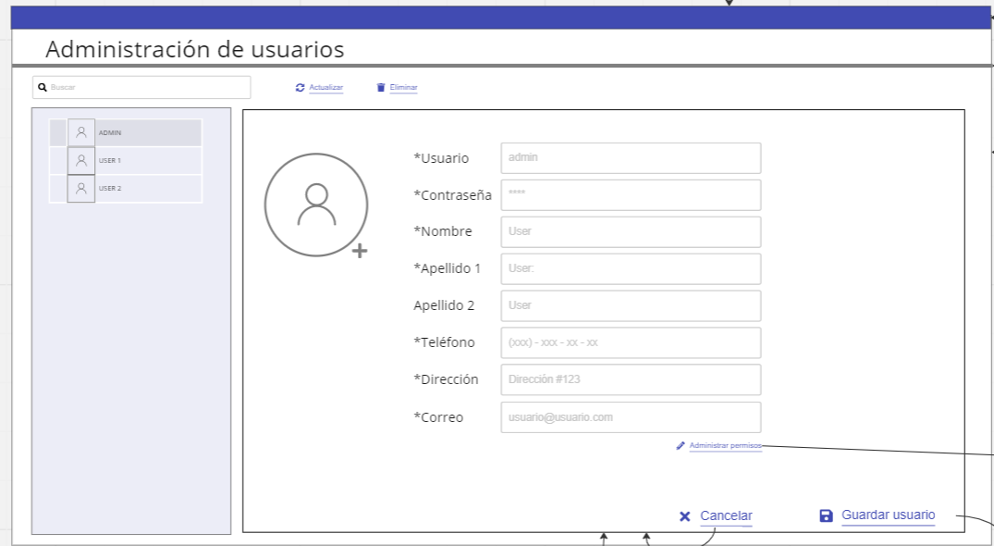 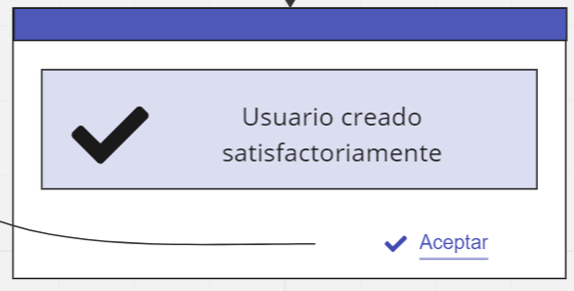

El sistama contara con un apartado para poder mirar los usuarios previamente registrados, en la parte derecha de la pantalla mostrar la información necesaria para poder agregar un usuario, una vez llenados los campos y al darle clic a crear el sistema mostrar un mensaje que mencionar que el usuario ha sido creado con exito.

CU_03
CASOS DE USO
ID Caso de uso | CU-03
Nombre | Eliminación de usuarios
Precondición | El usuario debe de estar previamente registrado.
Postcondición | El usuario eliminado ya no está registrado en el sistema, por lo tanto ya no tendra acceso al sistema.
Autor | Administrador | Fecha | 2023-02-06

Proposito
Garantizar la integridad y la seguridad de los datos del sistema, evitando la existencia de usuarios no autorizados o cuentas inactivas que puedan poner en riesgo la información y los procesos del punto de venta. Además, permite mantener un registro actualizado de los usuarios que tienen acceso al sistema, facilitando su gestión y control.

Flujos alternativos y excepciones

Curso normal
Para poder eliminar un usuario el administrador deberá de: 1. El usuario administrador del punto de venta accede a la función de "Eliminar Usuario" desde la interfaz del sistema. 2. El sistema muestra una lista de usuarios registrados en el sistema. 3. El usuario administrador selecciona el usuario que desea eliminar. 4. El sistema mostrara el perfil del usuario a eliminar 5. El sistema solicita la confirmación del usuario administrador para proceder con la eliminación. 6. El usuario administrador confirma la eliminación del usuario. 7. El sistema elimina al usuario seleccionado del registro de usuarios del sistema. 8. El sistema muestra un mensaje de confirmación de la eliminación del usuario.

Curso alterno
5a. Si el usuario administrador no confirma la eliminación del usuario, el sistema cancela el proceso y muestra la lista de usuarios registrados nuevamente. 4a. Si el usuario no selecciona nada, no se mostrara la información del usuario a eliminar.

Otros datos

Importancia | Alta
Urgencia | Alta

Comentarios
La eliminación de usuarios solo podrá ser efectuada por administradores o usuarios que tengan permiso.

Diagrama de caso de uso |  |  |  | Diagrama de secuencia
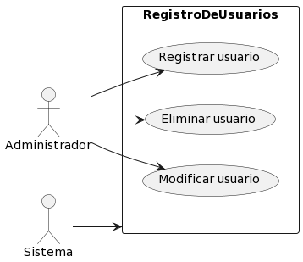 |  |  |  | 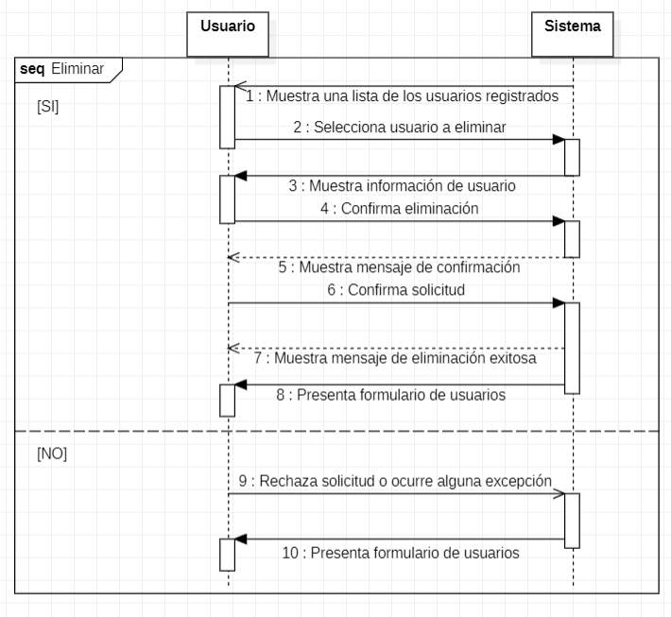

Pantalla
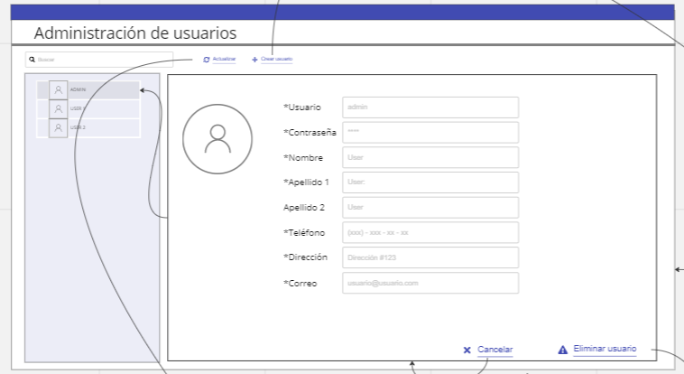 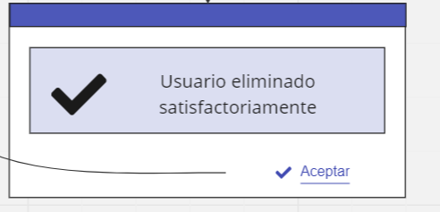

El sistema contara con una tabla para poder seleccionar el usuarios que se quiera eliminar, asi mismo mostrara todos los datps que le pertenrcen a este, cuando se efectue la eliminación el sistema mostrar un mensaje de sastifacción mencionando a el usuarios que se a eliminado correctamente

CU_04
CASOS DE USO
ID Caso de uso | CU-04
Nombre | Modificación de usuarios
Precondición | El usuario debe de estar previamente registrado.
Postcondición | Los cambios realizados en la información del usuario se reflejen correctamente en el sistema y se almacenen de manera segura en la base de datos.
Autor | Administrador | Fecha | 2023-02-06

Proposito
Permitir que los usuarios del sistema puedan actualizar su información personal, como su nombre,usuario o contraseña. Así mismo poder actualizar los permisos de acceso si tienen roles diferentes en el sistema. Esto ayuda a garantizar que la información del usuario en el sistema esté actualizada y precisa en todo momento.

Flujos alternativos y excepciones

Curso normal
Para poder editar un usuario el administrador deberá de: 1. El usuario solicita la actualización de un usuario existente en el sistema. 2. El sistema muestra una lista de usuarios registrados para que el usuario seleccione el que desea actualizar. 3. El usuario selecciona el usuario a actualizar. 4. El sistema muestra la información actual del usuario seleccionado. 5. El usuario modifica la información que desea actualizar. 6. El sistema valida que la información modificada cumpla con los requisitos establecidos para cada campo. 7. El sistema muestra un mensaje para confirmar la edición del usuario. 8. El usuario confirma la edición. 9. El sistema actualiza la información del usuario en la base de datos. 10. El sistema muestra un mensaje indicando que la actualización se ha realizado correctamente.

Curso alterno
6a. El sistema muestra un mensaje indicando que los datos ingresados son incorrectos. 8a. Si el usuario rechaza la solicitud el sistema volvera a la pantalla de usuarios.

Otros datos

Importancia | Alta
Urgencia | Alta

Comentarios
La edición de usuarios solo podrá ser efectuada por administradores.

Diagrama de caso de uso |  |  |  | Diagrama de secuencia
 |  |  |  | 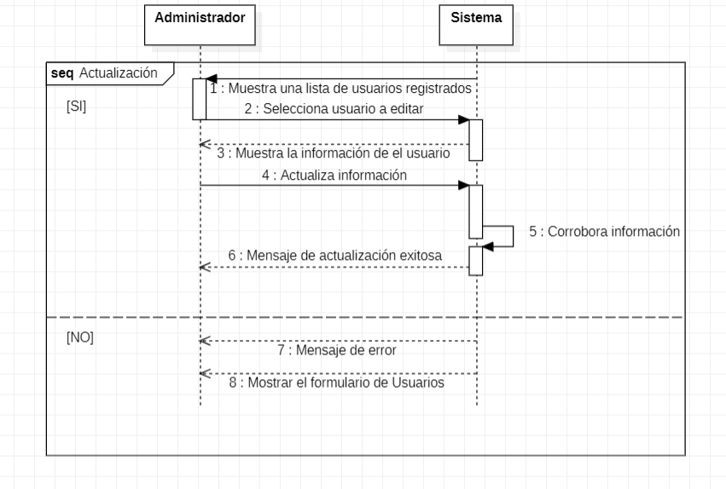

Pantalla

El sistema contara con una tabla para poder seleccionar el usuarios que se quiera eliminar, asi mismo mostrara todos los datps que le pertenrcen a este, cuando se efectue la eliminación el sistema mostrar un mensaje de sastifacción mencionando a el usuarios que se a eliminado correctamente

CU_05
CASOS DE USO
ID Caso de uso | CU-05
Nombre | Busqueda de usuarios
Precondición | Deberan de existir usuarios previamente registrados en el sistema.
Postcondición | Se muestra una lista de usuarios que cumplen con los criterios de búsqueda.
Autor | Administrador | Fecha | 2023-02-06

Proposito
Permitir a los usuarios del sistema buscar y encontrar información de los usuarios registrados en el sistema, ya sea para ver su información personal o para interactuar con ellos de alguna manera.

Flujos alternativos y excepciones

Curso normal
Para poder buscar un usuario el administrador deberá de: Paso 1: El usuario debera de estar en el apartado de usuarios. Paso 2: El usuario debe de seleccionar el recuadro de "Buscar Usuarios".. Paso 3: El usuario ingresa el nombre del usuario a buscar. Paso 4: El sistema busca en la base de datos los usuarios que cumplen con los criterios ingresados. Paso 5: El sistema muestra una lista de usuarios que cumplen con los criterios de búsqueda Paso 6: El usuario selecciona uno de los usuarios de la lista para ver más detalles o realizar alguna acción relacionada con ese usuario. Paso 7: El sistema muestra una vista detallada del usuario seleccionado o permite al actor realizar acciones adicionales, como editar o eliminar al usuario. Es importante recalcar que si por algún motivo el usuario sale del sistema mientras realiza algunos de estos pasos el sistema no guardara ninguna información.

Curso alterno
Paso 1a: Si el usuario no está en el apartado de usuarios no podrá modificsr ningun usuario Paso 2a: Si el usuario no selecciona el recuado de "Buscar Usuario", no se podrá filtrar la información. Paso 3a: Si el usuario no ingresa el nombre correcto de un usuario el sistema no mostrara ninguna información. Paso 4a: Si el sistema no esncuentra ninguna información que coincida con los criterios de busqueda no se mostrara nada de información. Paso 6a: Si el usuario no selecciona ningun usuario no se mostrara la informacion a detalle de esté.

Otros datos

Importancia | Alta
Urgencia | Alta

Comentarios
La busqueda de información solo podrá ser por nombre

Diagrama de caso de uso |  |  |  | Diagrama de secuencia
 |  |  |  | 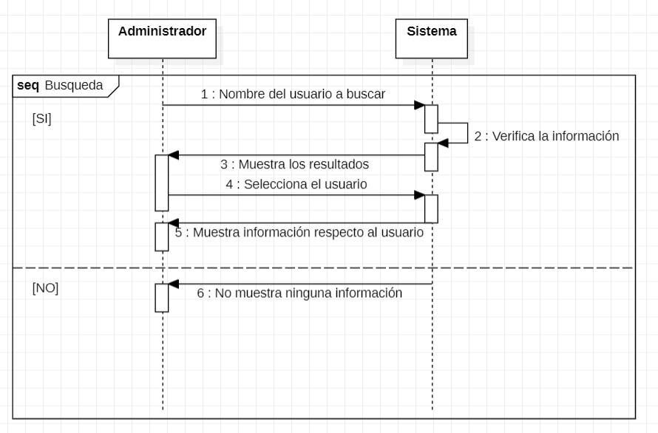

Pantalla

El sistema contara con una tabla para poder seleccionar el usuarios que se quiera eliminar, asi mismo mostrara todos los datps que le pertenrcen a este, cuando se efectue la eliminación el sistema mostrar un mensaje de sastifacción mencionando a el usuarios que se a eliminado correctamente

